周東いる班(積分回路)
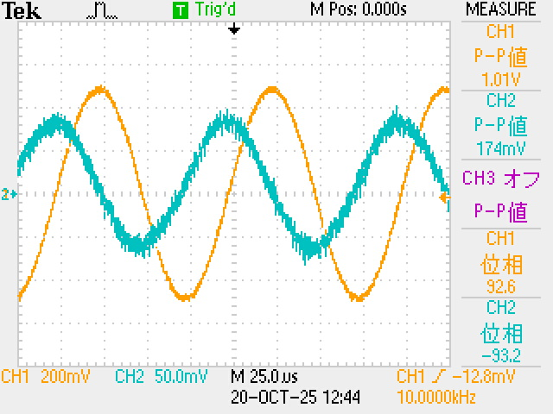
4-3.1-1 |  |  |  | 4-3.3-1
 |  |  |  | 300kHz |  |  |  | 10kH
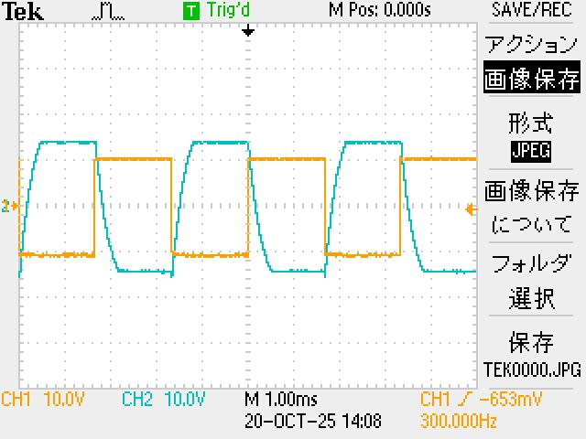
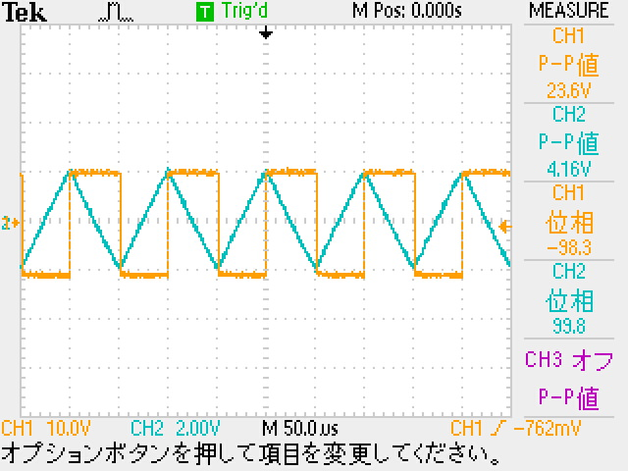

 |  |  |  | ↑入力電圧がデカすぎて本来飽和するところが飽和されていない。「
 |  |  |  |  |  |  |  |  |  |  | s
実験4-3.1-2
Δt[µs] | f[kHz] | θ[°] | 位相差 | 相対誤差[%]
26 | 10 | 360 | 93.6 | 4

4-3.2-1
Δt[s] | f[Hz] | θ[°] | 位相差 | Vin[V] | Vout[V] | 電圧利得 | 位相差理論値[°] | 電圧利得理論値 | 位相差相対誤差[%] | 位相差相対誤差[%]
0.05 | 10 | 360 | 180 | 7.84 | 16.2 | 6.3039790372 | 90 | 44.036402633 | 100 | 85.684618497
0.024 | 20 | 360 | 172.8 | 7.84 | 16.2 | 6.3039790372 | 90 | 38.01580272 | 92 | 83.417477506
0.0168 | 30 | 360 | 181.44 | 7.84 | 16 | 6.1960783994 | 90 | 34.493977538 | 101.6 | 82.037216808
0.0098 | 50 | 360 | 176.4 | 7.84 | 16 | 6.1960783994 | 90 | 30.057002546 | 96 | 79.385574493
0.0052 | 100 | 360 | 187.2 | 7.84 | 16 | 6.1960783994 | 90 | 24.036402633 | 108 | 74.22210597
0.00228 | 200 | 360 | 164.16 | 7.92 | 15.2 | 5.6623681271 | 90 | 18.01580272 | 82.4 | 68.569992605
0.00148 | 300 | 360 | 159.84 | 7.84 | 14.4 | 5.2809285882 | 90 | 14.493977538 | 77.6 | 63.564669711
0.00096 | 500 | 360 | 172.8 | 7.84 | 12.4 | 3.9821124496 | 90 | 10.057002546 | 92 | 60.404579483
0.00034 | 1000 | 360 | 122.4 | 7.84 | 8.6 | 0.80364777118 | 90 | 4.0364026328 | 36 | 80.089999827
0.00015 | 2000 | 360 | 108 | 7.84 | 4.68 | -4.4814041922 | 90 | -1.9841972804 | 20 | 125.8547694
0.000096 | 3000 | 360 | 103.68 | 8.08 | 3.32 | -7.7254655414 | 90 | -5.5060224616 | 15.2 | 40.309372062
0.000052 | 5000 | 360 | 93.6 | 8 | 2.04 | -11.869196391 | 90 | -9.9429974539 | 4 | 19.372417084
0.000027 | 10000 | 360 | 97.2 | 8 | 1.04 | -17.721132954 | 90 | -15.963597367 | 8 | 11.009646174
0.000012 | 20000 | 360 | 86.4 | 8 | 0.54 | -23.413924543 | 90 | -21.98419728 | 4 | 6.5034317364
0.000008 | 30000 | 360 | 86.4 | 8 | 0.38 | -26.466127808 | 90 | -25.506022462 | 4 | 3.7642299868
0.0000048 | 50000 | 360 | 86.4 | 8 | 0.38 | -26.466127808 | 90 | -29.942997454 | 4 | 11.611628568
0.0000024 | 100000 | 360 | 86.4 | 8 | 0.14 | -35.139239026 | 90 | -35.963597367 | 4 | 2.2922021189
0.0000012 | 200000 | 360 | 86.4 | 8 | 0.082 | -39.785522692 | 90 | -41.98419728 | 4 | 5.2369099106
0.00000076 | 300000 | 360 | 82.08 | 8 | 0.049 | -44.257878139 | 90 | -45.506022462 | 8.8 | 2.7428112913
0.000000467 | 500000 | 360 | 84.06 | 8.4 | 0.035 | -47.604224834 | 90 | -49.942997454 | 6.6 | 4.6828839655
0.00000023 | 1000000 | 360 | 82.8 | 21.6 | 0.078 | -48.847182969 | 90 | -55.963597367 | 8 | 12.716148948
0.000000117 | 2000000 | 360 | 84.24 | 7.36 | 0.024 | -49.733331453 | 90 | -61.98419728 | 6.4 | 19.764498639
0.000000064 | 3000000 | 360 | 69.12 | 6.8 | 0.021 | -50.205792359 | 90 | -65.506022462 | 23.2 | 23.356982346

 | f[Hz] | 位相差 | 電圧利得 | 位相差理論値[°] | 電圧利得理論値 | 位相差相対誤差[%] | 位相差相対誤差[%]
 | 10 | 180 | 6.3039790372 | 90 | 44.036402633 | 100 | 85.684618497
 | 20 | 172.8 | 6.3039790372 | 90 | 38.01580272 | 92 | 83.417477506
 | 30 | 181.44 | 6.1960783994 | 90 | 34.493977538 | 101.6 | 82.037216808
 | 50 | 176.4 | 6.1960783994 | 90 | 30.057002546 | 96 | 79.385574493
 | 100 | 187.2 | 6.1960783994 | 90 | 24.036402633 | 108 | 74.22210597
 | 200 | 164.16 | 5.6623681271 | 90 | 18.01580272 | 82.4 | 68.569992605
 | 300 | 159.84 | 5.2809285882 | 90 | 14.493977538 | 77.6 | 63.564669711
 | 500 | 172.8 | 3.9821124496 | 90 | 10.057002546 | 92 | 60.404579483
 | 1000 | 122.4 | 0.80364777118 | 90 | 4.0364026328 | 36 | 80.089999827
 | 2000 | 108 | -4.4814041922 | 90 | -1.9841972804 | 20 | 125.8547694
 | 3000 | 103.68 | -7.7254655414 | 90 | -5.5060224616 | 15.2 | 40.309372062
 | 5000 | 93.6 | -11.869196391 | 90 | -9.9429974539 | 4 | 19.372417084
 | 10000 | 97.2 | -17.721132954 | 90 | -15.963597367 | 8 | 11.009646174
 | 20000 | 86.4 | -23.413924543 | 90 | -21.98419728 | 4 | 6.5034317364
 | 30000 | 86.4 | -26.466127808 | 90 | -25.506022462 | 4 | 3.7642299868
 | 50000 | 86.4 | -26.466127808 | 90 | -29.942997454 | 4 | 11.611628568
 | 100000 | 86.4 | -35.139239026 | 90 | -35.963597367 | 4 | 2.2922021189
 | 200000 | 86.4 | -39.785522692 | 90 | -41.98419728 | 4 | 5.2369099106
 | 300000 | 82.08 | -44.257878139 | 90 | -45.506022462 | 8.8 | 2.7428112913
 | 500000 | 84.06 | -47.604224834 | 90 | -49.942997454 | 6.6 | 4.6828839655
 | 1000000 | 82.8 | -48.847182969 | 90 | -55.963597367 | 8 | 12.716148948
 | 2000000 | 84.24 | -49.733331453 | 90 | -61.98419728 | 6.4 | 19.764498639
 | 3000000 | 69.12 | -50.205792359 | 90 | -65.506022462 | 23.2 | 23.356982346

周東いる班(反転増幅回路の交流)
4-3.2.1-1 |  |  |  | 4-3.2.2-1
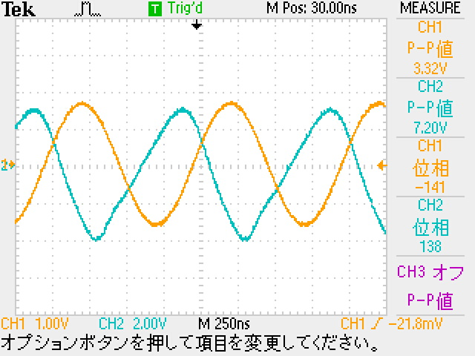
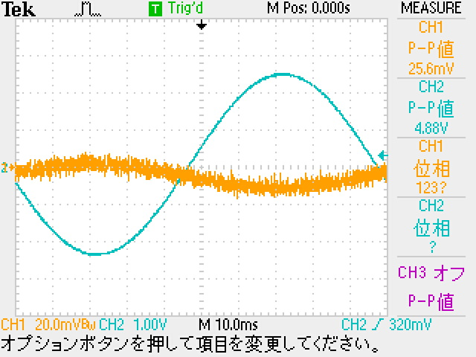

実験4-3.1-2
Δt[µs] | f[kHz] | θ[°] | 位相差
 | 10 | 360 | 0

4-3.2-1
Δt[s] | f[Hz] | θ[°] | 位相差 | Vin[V] | Vout[V] | 電圧利得 | 位相差理論値[°] | 電圧利得理論値
0.049 | 10 | 360 | 176.4 | 0.0256 | 4.88 | 45.603597134 | 180 | 44.036402633
0.027 | 20 | 360 | 165.6 | 0.0264 | 4.92 | 45.407223518 | 180 | 44.036402633
0.017 | 30 | 360 | 176.4 | 0.0264 | 4.92 | 45.407223518 | 180 | 44.036402633
0.01 | 50 | 360 | 180 | 0.0248 | 4.92 | 45.950268439 | 180 | 44.036402633
0.0053 | 100 | 360 | 169.2 | 0.0248 | 4.92 | 45.950268439 | 180 | 44.036402633
0.0024 | 200 | 360 | 172.8 | 0.0256 | 4.92 | 45.674502749 | 180 | 44.036402633
0.00164 | 300 | 360 | 177.12 | 0.0272 | 4.92 | 45.147923975 | 180 | 44.036402633
0.00095 | 500 | 360 | 171 | 0.0248 | 4.92 | 45.950268439 | 180 | 44.036402633
0.00051 | 1000 | 360 | 176.4 | 0.0256 | 4.92 | 45.674502749 | 180 | 44.036402633
0.000264 | 2000 | 360 | 169.92 | 0.028 | 4.92 | 44.896141429 | 180 | 44.036402633
0.00016 | 3000 | 360 | 172.8 | 0.028 | 4.92 | 44.896141429 | 180 | 44.036402633
0.00011 | 5000 | 360 | 162 | 0.0272 | 4.84 | 45.005529152 | 180 | 44.036402633
0.00006 | 10000 | 360 | 144 | 0.0328 | 5.04 | 43.731133855 | 180 | 44.036402633
0.0000172 | 20000 | 360 | 123.84 | 0.0376 | 4.92 | 42.335545157 | 180 | 44.036402633
0.00001 | 30000 | 360 | 108 | 0.0472 | 4.96 | 40.430793557 | 180 | 44.036402633
0.0000056 | 50000 | 360 | 100.8 | 0.068 | 4.92 | 37.189123801 | 180 | 44.036402633
0.0000027 | 100000 | 360 | 97.2 | 0.118 | 5.08 | 32.6796341 | 180 | 44.036402633
0.0000012 | 200000 | 360 | 86.4 | 0.224 | 4.92 | 26.834341689 | 180 | 44.036402633
0.0000008 | 300000 | 360 | 86.4 | 0.316 | 4.84 | 23.703165581 | 180 | 44.036402633
0.00000046 | 500000 | 360 | 82.8 | 0.532 | 4.92 | 19.321069409 | 180 | 44.036402633
0.00000023 | 1000000 | 360 | 82.8 | 1.44 | 5.04 | 10.881360887 | 180 | 44.036402633 | い
0.00000011 | 2000000 | 360 | 79.2 | 1.08 | 2.56 | 7.4963241965 | 180 | 44.036402633
0.000000072 | 3000000 | 360 | 77.76 | 1.04 | 1.84 | 4.9556896742 | 180 | 44.036402633

周東いる班(加算・減算回路の交流)
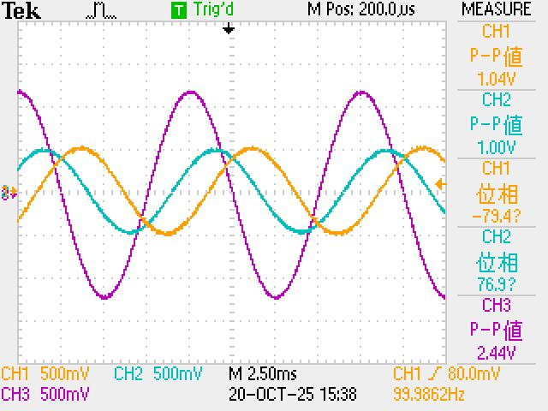
加算回路 | 4-3.3.2-1
4-3.3.1-1 | 図16 | 図17(方形波) | 図18(正弦波)
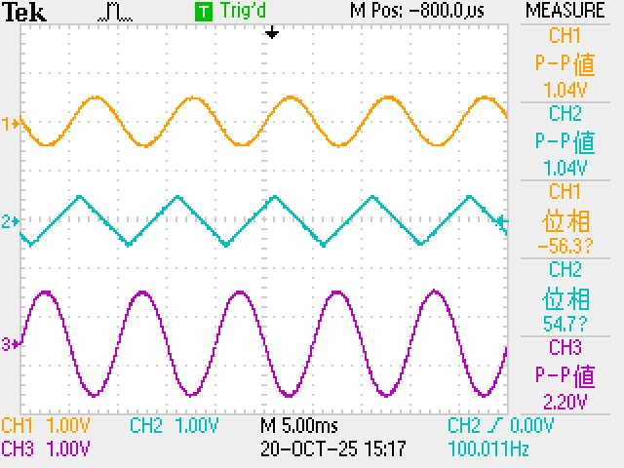
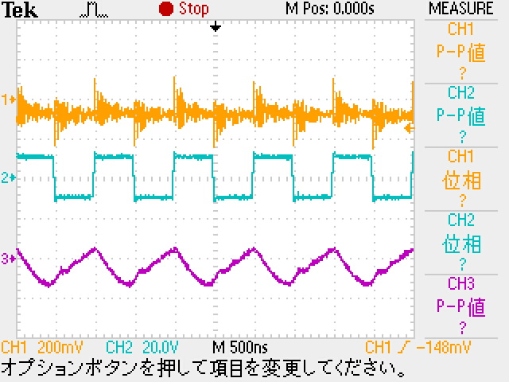
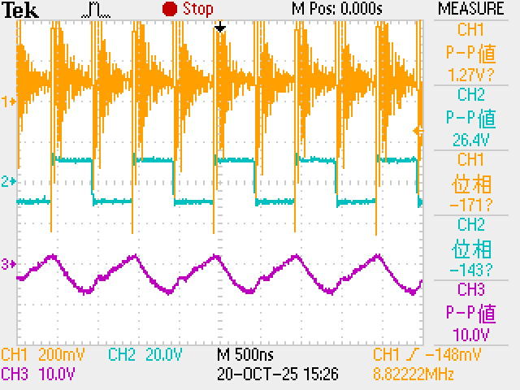
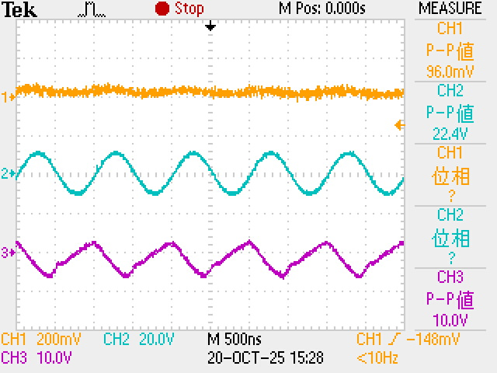

減算回路

いない班(積分回路)
 | 1kΩ負荷
-5 | 10.002
-4 | 8.01
-3 | 6.008
-2 | 4.006
-1 | 2.004
0 | 0.001856
1 | -2.001
2 | -4.003
3 | -6.005
4 | -8.007
5 | -10.009
 | 750Ω負荷
-5 | 10.014
-4 | 8.011
-3 | 6.009
-2 | 4.006
-1 | 2.004
0 | 0.01769
1 | -2.001
2 | -4.004
3 | -6.006
4 | -8.008
5 | -10.01
 |  |  |  |  |  |  |  |  |  |  | RL2 | 入力電圧[V] | 出力電圧[V] | RL1とRL2 | 入力電圧[V] | 出力電圧[V]
 |  |  |  |  |  |  |  |  |  |  |  | -5 | 10.002 |  | -5 | 10.014
 |  |  |  |  |  |  |  |  |  |  |  | -4 | 8.01 |  | -4 | 8.011
4-3.1-1 |  |  |  |  |  |  |  |  | 4-3.3-1 |  |  | -3 | 6.008 |  | -3 | 6.009
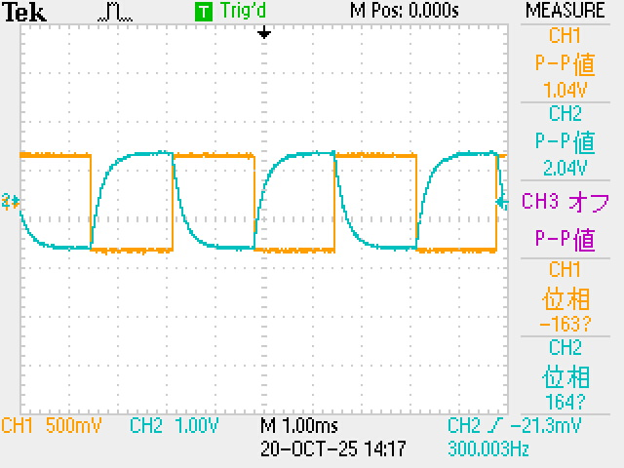
 |  |  |  |  |  |  |  |  | 10kHz | 300Hz |  | -2 | 4.006 |  | -2 | 4.006
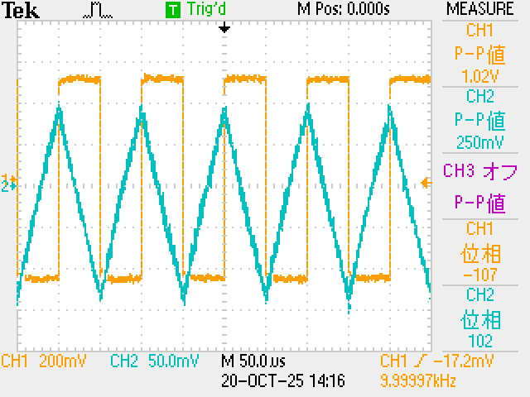
 |  |  |  |  |  |  |  |  |  |  |  | -1 | 2.004 |  | -1 | 2.004
 |  |  |  |  |  |  |  |  |  |  |  | 0 | 0.001856 |  | 0 | 0.01769
 |  |  |  |  |  |  |  |  |  |  |  | 1 | -2.001 |  | 1 | -2.001
 |  |  |  |  |  |  |  |  |  |  |  | 2 | -4.003 |  | 2 | -4.004
 |  |  |  |  |  |  |  |  |  |  |  | 3 | -6.005 |  | 3 | -6.006
 |  |  |  |  |  |  |  |  |  |  |  | 4 | -8.007 |  | 4 | -8.008
 |  |  |  |  |  |  |  |  |  |  |  | 5 | -10.009 |  | 5 | -10.01

 |  |  |  |  |  |  |  |  |  |  |  |  |  |  |  |  | ↓全部合体
 | 無負荷 |  | 3kΩ負荷 |  | 1kΩ負荷 |  | 750Ω負荷
 |  |  |  | -5 | 10.002 | -5 | 10.014
 |  |  |  | -4 | 8.01 | -4 | 8.011
 |  |  |  | -3 | 6.008 | -3 | 6.009
 |  | 300Hz |  | -2 | 4.006 | -2 | 4.006
 |  |  |  | -1 | 2.004 | -1 | 2.004
 |  |  |  | 0 | 0.001856 | 0 | 0.01769
 |  |  |  | 1 | -2.001 | 1 | -2.001
 |  |  |  | 2 | -4.003 | 2 | -4.004
 |  |  |  | 3 | -6.005 | 3 | -6.006
 |  |  |  | 4 | -8.007 | 4 | -8.008
 |  |  |  | 5 | -10.009 | 5 | -10.01
f[kHz] | 0.000
10 | 360.000
f[Hz] | 0.000
10 | 360.000
20 | 360.000
30 | 360.000
50 | 360.000
100 | 360.000
200 | 360.000
300 | 360.000
500 | 360.000
1000 | 360.000
2000 | 360.000
3000 | 360.000
5000 | 360.000
10000 | 360.000
20000 | 360.000
30000 | 360.000
50000 | 360.000
100000 | 360.000
200000 | 360.000
300000 | 360.000
500000 | 360.000
1000000 | 360.000
2000000 | 360.000
3000000 | 360.000
実験4-3.1-2
Δt[µs] | f[kHz] | θ[°] | 位相差
26 | 10 | 360 | 93.6

4-3.2-1
Δt[µs] | f[Hz] | θ[°] | 位相差 | Vin[V] | Vout[V] | 電圧利得 | 位相差理論値 | 電圧利得理論値
48000 | 10 | 360 | 172.8 | 1.000 | 2.00 | 6.0205999133 | 90 | 44.036402633
25000 | 20 | 360 | 180 | 1.000 | 2.00 | 6.0205999133 | 90 | 38.01580272
16000 | 30 | 360 | 172.8 | 0.992 | 1.98 | 6.0030703621 | 90 | 34.493977538
10000 | 50 | 360 | 180 | 0.992 | 1.96 | 5.914887984 | 90 | 30.057002546
4800 | 100 | 360 | 172.8 | 0.992 | 1.96 | 5.914887984 | 90 | 24.036402633
2240 | 200 | 360 | 161.28 | 0.992 | 1.92 | 5.735791131 | 90 | 18.01580272
1480 | 300 | 360 | 159.84 | 0.992 | 1.84 | 5.3661230171 | 90 | 14.493977538
840 | 500 | 360 | 151.2 | 1.000 | 1.64 | 4.296876961 | 90 | 10.057002546
340 | 1000 | 360 | 122.4 | 0.992 | 1.16 | 1.3589263415 | 90 | 4.0364026328
152 | 2000 | 360 | 109.44 | 1.010 | 0.680 | -3.4362492215 | 90 | -1.9841972804
100 | 3000 | 360 | 108 | 1.000 | 0.484 | -6.3030927671 | 90 | -5.5060224616
56.00 | 5000 | 360 | 100.8 | 1.000 | 0.318 | -9.9514576003 | 90 | -9.9429974539
27.00 | 10000 | 360 | 97.2 | 1.000 | 0.180 | -14.894549898 | 90 | -15.963597367
13.20 | 20000 | 360 | 95.04 | 1.020 | 0.110 | -19.344149732 | 90 | -21.98419728
8.80 | 30000 | 360 | 95.04 | 1.000 | 0.084 | -21.514414279 | 90 | -25.506022462
5.40 | 50000 | 360 | 97.2 | 1.120 | 0.066 | -24.593481743 | 90 | -29.942997454
2.40 | 100000 | 360 | 86.4 | 1.020 | 0.0288 | -30.98415368 | 90 | -35.963597367
1.12 | 200000 | 360 | 80.64 | 1.000 | 0.0232 | -32.690240302 | 90 | -41.98419728
0.80 | 300000 | 360 | 86.4 | 1.020 | 0.0184 | -34.875646975 | 90 | -45.506022462
0.40 | 500000 | 360 | 72 | 1.020 | 0.0168 | -35.665817801 | 90 | -49.942997454
0.18 | 1000000 | 360 | 64.8 | 1.000 | 0.0160 | -35.917600347 | 90 | -55.963597367
0.11 | 2000000 | 360 | 79.2 | 0.960 | 0.0152 | -36.008552902 | 90 | -61.98419728
0.08 | 3000000 | 360 | 86.4 | 0.920 | 0.0152 | -35.638884788 | 90 | -65.506022462

いない班(反転増幅回路の交流)
4-3.1-1 |  |  |  | 4-3.3-1
 |  |  |  | 300kHz |  |  |  | 10kH

実験4-3.1-2
Δt[µs] | f[kHz] | θ[°] | 位相差
 | 10 | 360 | 0

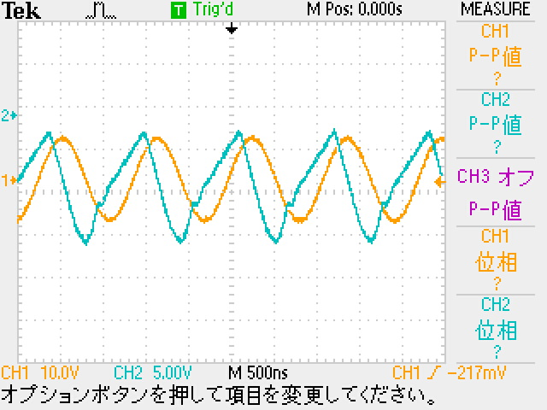
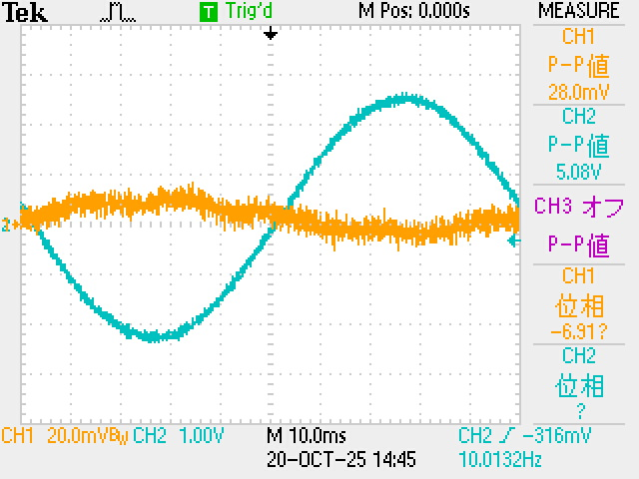
4-3.2-1 |  |  |  |  |  |  |  |  |  | (1-1) | 900kHz | (2-1)
Δt[µs] | f[Hz] | θ[°] | 位相差 | Vin[V] | Vout[V] | 電圧利得 | 位相差理論値[°] | 電圧利得
50000 | 10 | 360 | 180 | 0.0264 | 5 | 45.547321549 | 90 | 44.036402633
22000 | 20 | 360 | 158.4 | 0.0280 | 5.04 | 45.105450102 | 90 | 38.01580272
16400 | 30 | 360 | 177.12 | 0.0280 | 5.00 | 45.03623946 | 90 | 34.493977538
10000 | 50 | 360 | 180 | 0.0272 | 4.96 | 45.218255449 | 90 | 30.057002546
5100 | 100 | 360 | 183.6 | 0.0264 | 5.00 | 45.547321549 | 90 | 24.036402633
2480 | 200 | 360 | 178.56 | 0.0280 | 5.00 | 45.03623946 | 90 | 18.01580272
1640 | 300 | 360 | 177.12 | 0.0256 | 5.00 | 45.81460078 | 90 | 14.493977538 | 1
1060 | 500 | 360 | 190.8 | 0.0256 | 5.00 | 45.81460078 | 90 | 10.057002546
470 | 1000 | 360 | 169.2 | 0.0264 | 5.00 | 45.547321549 | 90 | 4.0364026328
228 | 2000 | 360 | 164.16 | 0.0264 | 5.00 | 45.547321549 | 90 | -1.9841972804
168 | 3000 | 360 | 181.44 | 0.0248 | 5.00 | 46.09036647 | 90 | -5.5060224616
96 | 5000 | 360 | 172.8 | 0.0248 | 5.00 | 46.09036647 | 90 | -9.9429974539
42 | 10000 | 360 | 151.2 | 0.0256 | 5.00 | 45.81460078 | 90 | -15.963597367
18.4 | 20000 | 360 | 132.48 | 0.0272 | 5.00 | 45.288022006 | 90 | -21.98419728
10.4 | 30000 | 360 | 112.32 | 0.0408 | 5.00 | 41.766196825 | 90 | -25.506022462
5.8 | 50000 | 360 | 104.4 | 0.0600 | 5.04 | 38.485585721 | 90 | -29.942997454
2.9 | 100000 | 360 | 104.4 | 0.1060 | 5.04 | 33.542493424 | 90 | -35.963597367
1.820 | 200000 | 360 | 131.04 | 0.2060 | 5.04 | 27.771266322 | 90 | -41.98419728
0.880 | 300000 | 360 | 95.04 | 0.2880 | 5.00 | 24.791550332 | 90 | -45.506022462
0.480 | 500000 | 360 | 86.4 | 0.4360 | 5.00 | 21.189670301 | 90 | -49.942997454
0.240 | 1000000 | 360 | 86.4 | 1.0400 | 5.04 | 13.707943943 | 90 | -55.963597367
0.120 | 2000000 | 360 | 86.4 | 1.0400 | 2.88 | 8.8471829692 | 90 | -61.98419728
0.070 | 3000000 | 360 | 75.6 | 1.1200 | 2.24 | 6.0205999133 | 90 | -65.506022462

いない班(加算・減算回路の交流)
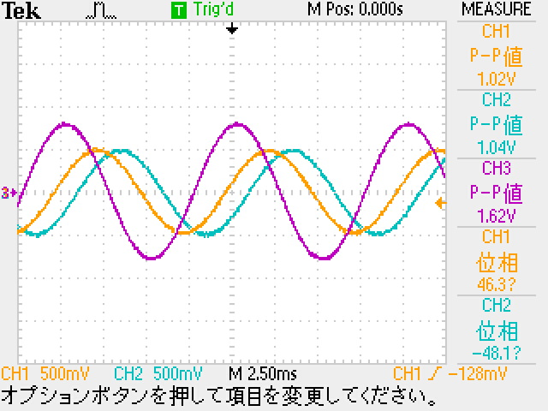
加算回路
4.3.3.(1-1) | ↓正弦と正弦 | ↓三角と方形 | (2-1) | 図16 | 図17(方形波) | 図17(正弦波)
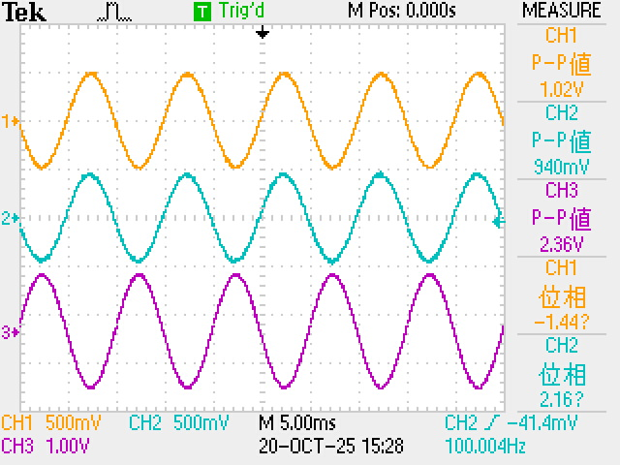
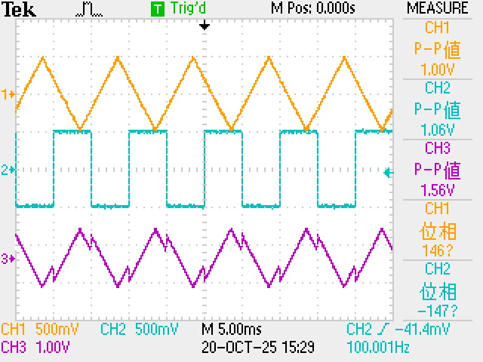
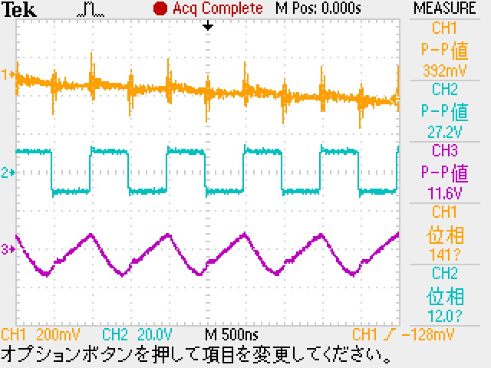
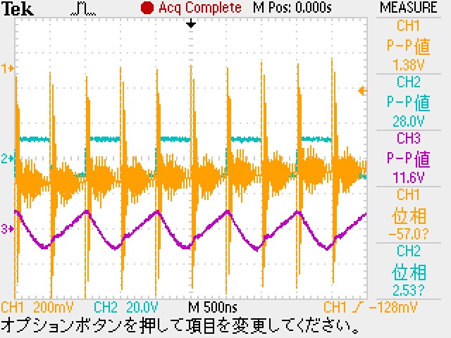
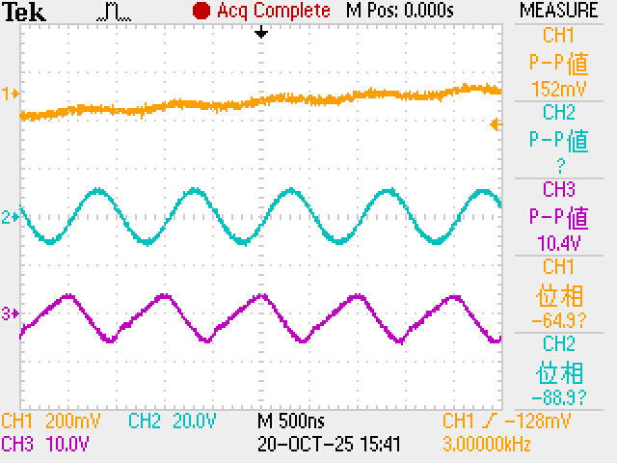

減算回路

コピー元
 | 無負荷
 | 3kΩ負荷
 | 1kΩ負荷
 | 750Ω負荷
4-2.1 | 入力電圧[V] | 出力電圧[V] | 反転入力端子電圧計算値[V] | 理論値[V] |  |  |  |  | RL1 | 入力電圧[V] | 出力電圧[V] | RL2 | 入力電圧[V] | 出力電圧[V] | RL1とRL2 | 入力電圧[V] | 出力電圧[V]
反転増幅回路 |  |  | 0 | 0
 |  |  | 0 | 0
 |  |  | 0 | 0
 |  |  | 0 | 0
 |  |  | 0 | 0
 |  |  | 0 | 0
 |  |  | 0 | 0
 |  |  | 0 | 0
 |  |  | 0 | 0
 |  |  | 0 | 0
 |  |  | 0 | 0
 |  |  | 0 | 0
 |  |  | 0 | 0 | 測定値傾きa | 理論値傾きa | 測定値傾きb | 理論値傾きb
 |  |  | 0 | 0 | #DIV/0! | -2 | #DIV/0! | 0
 |  |  | 0 | 0 | 傾き相対誤差[%] |  |  |  |  |  |  |  |  |  |  |  |  | ↓全部合体
 | 無負荷 | 3kΩ負荷 | 1kΩ負荷 | 750Ω負荷
 |  |  | 0 | 0 | #DIV/0!
 |  |  | 0 | 0
 |  |  | 0 | 0
 |  |  | 0 | 0
 |  |  | 0 | 0
 |  |  | 0 | 0
 |  |  | 0 | 0
 |  |  | 0 | 0
 |  |  | 0 | 0
 |  |  | 0 | 0
 |  |  | 0 | 0
 |  |  | 0 | 0
 |  |  | 0 | 0
 |  |  | 0 | 0
 |  |  | 0 | 0
 |  |  | 0 | 0
 |  |  | 0 | 0
 |  |  | 0 | 0
 |  |  | 0 | 0
 |  |  | 0 | 0
 |  |  | 0 | 0
 |  |  | 0 | 0
 |  |  | 0 | 0
 |  |  | 0 | 0
 |  |  | 0 | 0
 |  |  | 0 | 0
 |  |  | 0 | 0
 |  |  | 0 | 0
 |  |  | 0 | 0
 |  |  | 0 | 0
 |  |  | 0 | 0
 |  |  | 0 | 0
 |  |  | 0 | 0
 |  |  | 0 | 0

